상품제안서
접이식거울브러쉬 머리빗거울 헤어브러쉬 | 상품코드: F30428

 |  |  |  |  |  |  | 02-412-0044 | www.easy1.co.kr
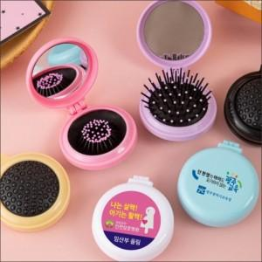

【상세/제작정보】

【인쇄/포장옵션】 | 디지털 / OPP(비닐)

【공급단가】 | 수량 | 300~ | 500~ | 1,000~ | 1,500~ | 2,000~
*VAT별도 | 단가 | 1,100원 | 1,080원 | 1,050원 | 1,020원 | 1,010원

【상품 URL】 | https://dev.easy1.co.kr:443/src/goods_detail.php?gdno=30428

